見本
記入例
令和８年度 家庭環境調査票 標茶町立標茶小学校

児童氏名 |  |  | ふりがな しべちゃ たろう |  |  |  |  |  |  |  |  | 性別 |  | 男・女

 |  |  | 標茶 太郎

住民票記載の住所を、略さず記入してください
現住所 |  |  | 標茶町旭10丁目5番7号 |  |  |  |  |  |  | 平成 令和 | 31 年１月 １ 日生

 |  |  | ※住民票記載の住所を、略さず記入してください
電話番号 |  |  | 015-485-0000 |  |  |  |  |  |  | 学童保育 (どちらかに〇） |  |  |  | 行く(予定も含む) 行かない

最終保育 ※１年生のみ記入 |  |  | 令和 年 月 ～ 令和 年 月 （ チューリップ ）こども園・保育園・幼稚園 在園 |  |  |  |  |  |  | 習いごと， 少年団など

通学距離 |  |  | 自宅から学校まで およそ（ １．５ ）ｋｍ

保護者氏名 |  |  | ふりがな しべちゃ いちろう |  |  |  |  | 勤務先 | （株）青空電気 （電話 0154-00-0000 ）

 |  |  | 標茶 一朗

緊急時連絡先① 9:00～15:00に 確実に連絡が取れる |  |  |  | 【連絡先】 自宅・携帯・勤務先・その他 氏名または名称〔 青空電気 〕 |  |  |  |  | 【電話番号】 0154-00-0000 （ 父 ）

緊急時連絡先② 9:00～15:00に 確実に連絡が取れる |  |  |  | 【連絡先】 自宅・携帯・勤務先・その他 氏名または名称〔 標茶 花子 〕 |  |  |  |  | 【電話番号】 070-000-0000 （ 母 ）

 | ※携帯電話番号をお書きの方は，だれの携帯かが分かるように（ ）にお書きください。

家族(本人以外) | 続柄 | 氏 名 |  |  |  | 年齢 | 職業（勤務先）・学校・学年・組

 | 父 | ふりがな しべちゃ いちろう |  |  |  | 31 | 青空電気

 |  | 標茶 一朗

 | 母 | ふりがな しべちゃ はなこ |  |  |  | 30 | 朝日運輸

 |  | 標茶 花子

 | 次男 | ふりがな しべちゃ じろう |  |  |  | 4 | チューリップ保育園 年中

 |  | 標茶 次郎

 | 祖父 | ふりがな しべちゃ だいすけ |  |  |  | 55 | 青空電気

 |  | 標茶 大介

 |  | ふりがな

 |  | ふりがな

 | ※記載内容に変更が生じた場合は、学校までお知らせください。

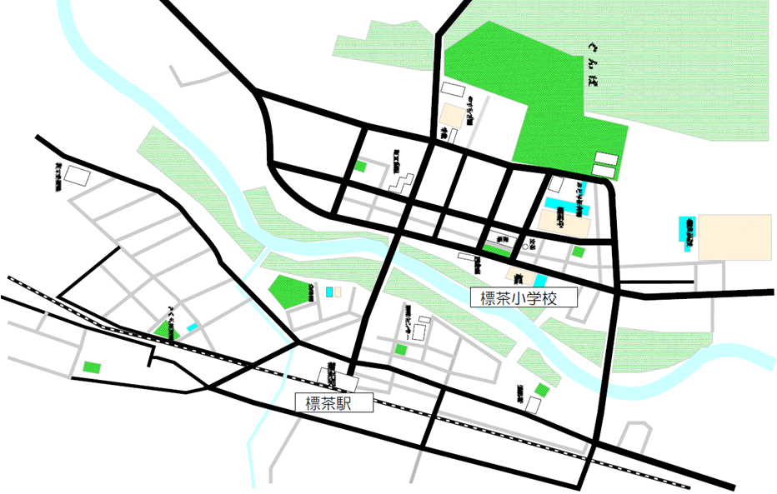 校区地図 ※ご自宅があるところに●をつけてください。

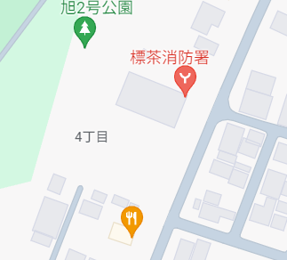 自宅付近の地図 ※近くの目標になる建物等を入れて，ご記入ください。

突き当りの白い家
青い屋根
※印刷したものを貼り
付け、それに記入し
てもかまいません

その他 ・食物アレルギーや健康面で配慮が必要なこと等がありましたらお書きください。 記入例）そばアレルギーがあります。

『安心メール』に登録してある方についてお書きください

氏 名 |  |  |  |  | メールアドレス |  |  |  |  |  |  |  | 児童との続柄

標茶 一朗 |  |  |  |  | 000@0000.zmail.com |  |  |  |  |  |  |  | 父

標茶 花子 |  |  |  |  | 111@1111.ymail.com |  |  |  |  |  |  |  | 母

「健康観察シート」を希望する 毎朝の健康報告を健康観察アプリからではなく，紙に記入して提出する方は 右の四角の中に○印をつけて下さい。

家庭環境調査票
令和８年度 家庭環境調査票 標茶町立標茶小学校

児童氏名 |  |  | ふりがな |  |  |  |  |  |  |  |  | 性別 |  | 男・女

住民票記載の住所を、略さず記入してください

現住所 |  |  |  |  |  |  |  |  |  | 平成 令和 | 年 月 日生

 |  |  | ※住民票記載の住所を、略さず記入してください
電話番号 |  |  |  |  |  |  |  |  |  | 学童保育 (どちらかに〇） |  |  |  | 行く(予定も含む) 行かない

最終保育 ※１年生のみ記入 |  |  | 令和 年 月 ～ 令和 年 月 （ ）こども園・保育園・幼稚園 在園 |  |  |  |  |  |  | 習いごと， 少年団など

通学距離 |  |  | 自宅から学校まで およそ（ ）ｋｍ

保護者氏名 |  |  | ふりがな |  |  |  |  | 勤務先 | （電話 ）

緊急時連絡先① 9:00～15:00に 確実に連絡が取れる |  |  |  | 【連絡先】 自宅・携帯・勤務先・その他 氏名または名称〔 〕 |  |  |  |  | 【電話番号】 （ ）

緊急時連絡先② 9:00～15:00に 確実に連絡が取れる |  |  |  | 【連絡先】 自宅・携帯・勤務先・その他 氏名または名称〔 〕 |  |  |  |  | 【電話番号】 （ ）

 | ※携帯電話番号をお書きの方は，だれの携帯かが分かるように（ ）にお書きください。

家族(本人以外) | 続柄 | 氏 名 |  |  |  | 年齢 | 職業（勤務先）・学校・学年・組

 |  | ふりがな

 |  | ふりがな

 |  | ふりがな

 |  | ふりがな

 |  | ふりがな

 |  | ふりがな

 | ※記載内容に変更が生じた場合は、学校までお知らせください。

校区地図 ※ご自宅があるところに●をつけてください。

自宅付近の地図 ※近くの目標になる建物等を入れて，ご記入ください。

その他 ・食物アレルギーや健康面で配慮が必要なこと等がありましたらお書きください。

『安心メール』に登録してある方についてお書きください

氏 名 |  |  |  |  | メールアドレス |  |  |  |  |  |  |  | 児童との続柄

「健康観察シート」を希望する 毎朝の健康報告を健康観察アプリからではなく，紙に記入して提出する方は 右の四角の中に○印をつけて下さい。

